GSI
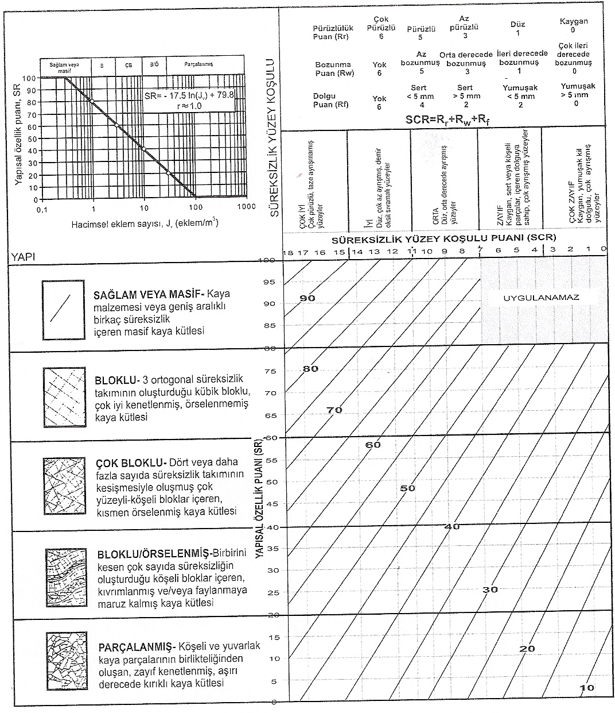
Pürüzlülük | Pürüzlü
Bozunma | Az bozunmuş
Dolgu | Sert <5mm
RQD | 45
Jv | 21.21
SCR | 14
SR | 26.34

